Fiche18 - Tableau 1 - Tableau 1
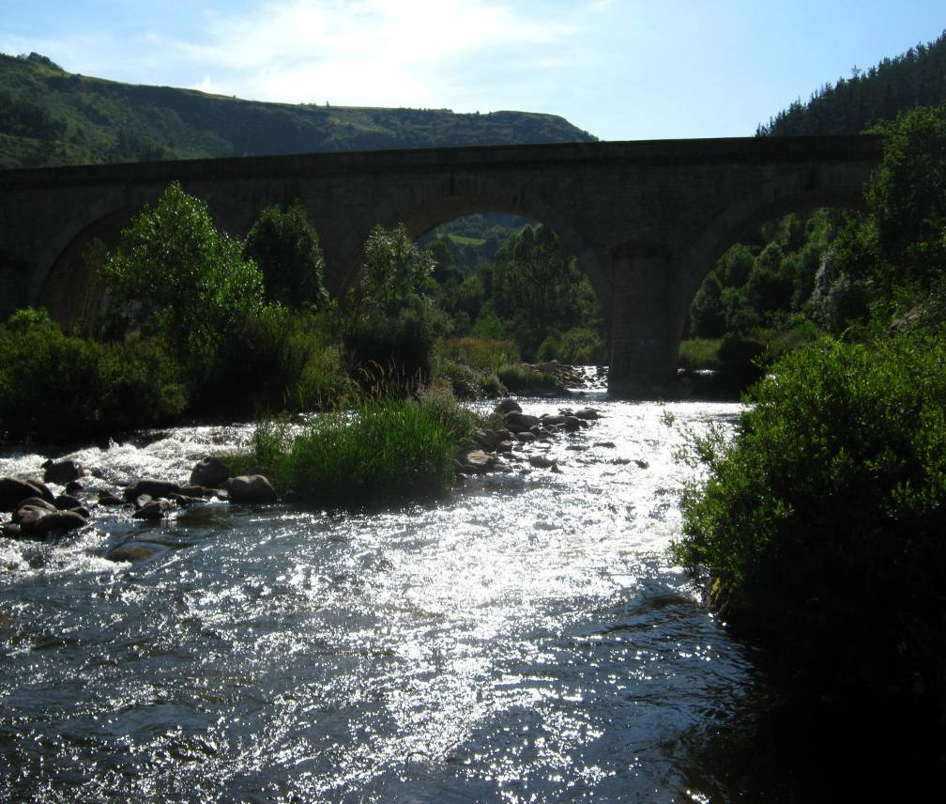
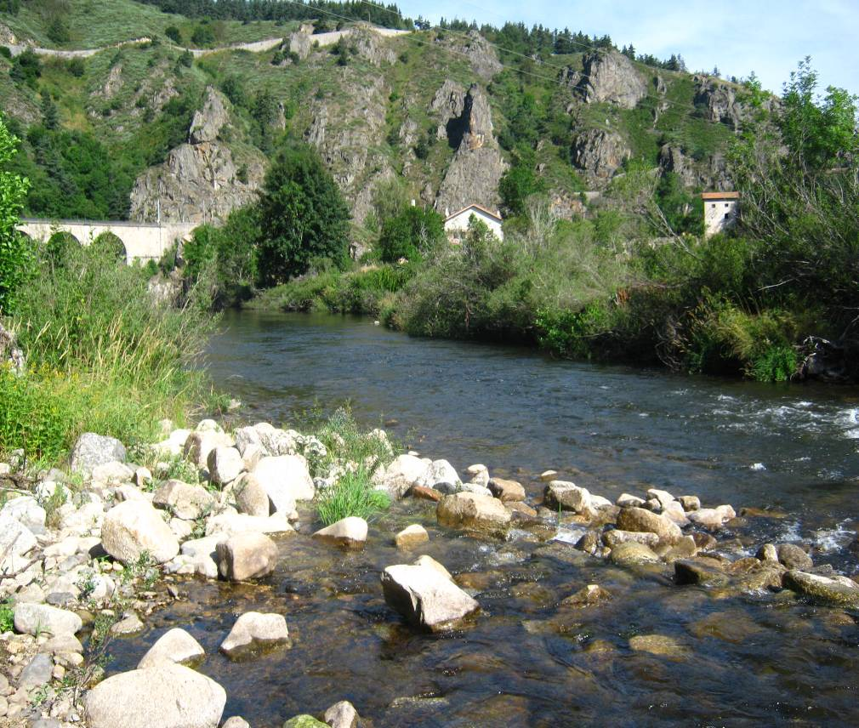
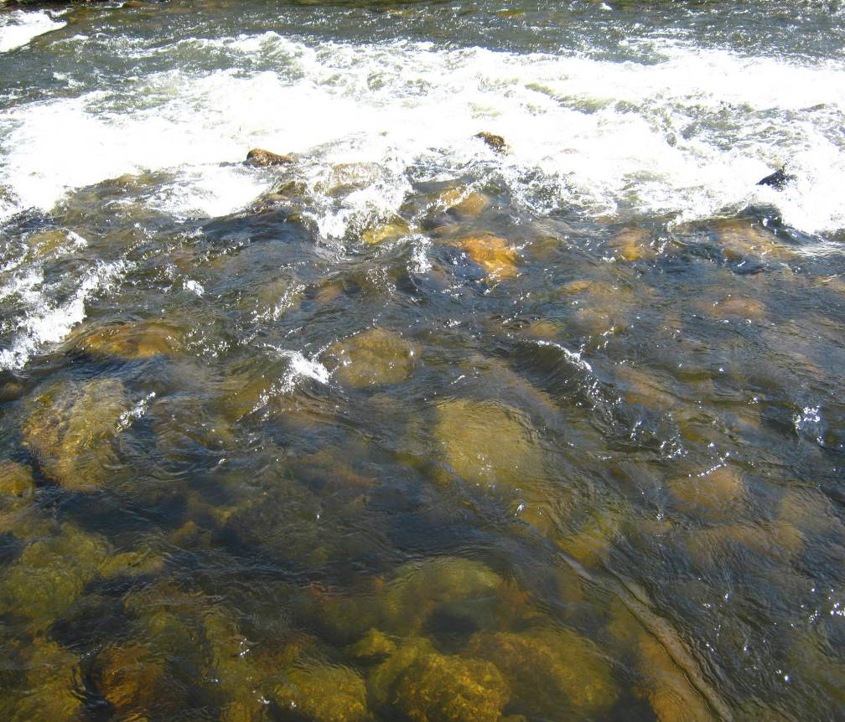
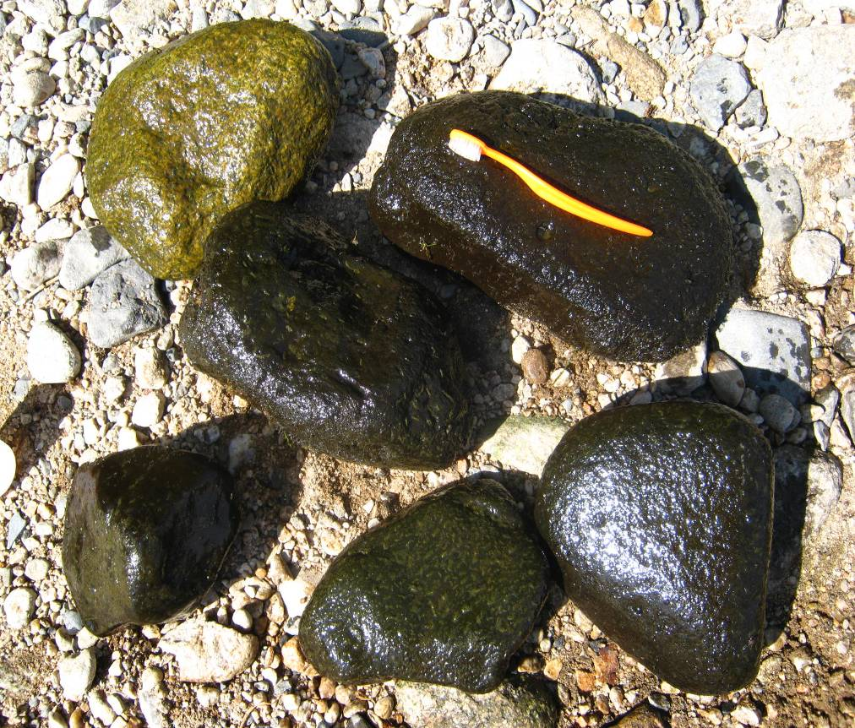
 |  | FICHE STATION DIATOMEES |  |  |  |  |  | Page 1/2
 |  |  |  |  |  |  |  | 2010

STATION

n° échantillon : | 20101462

COURS D'EAU : | ALLIER |  | DATE : | 28/07/2010 |  | RENSEIGNEMENTS FACULTATIFS

STATION : | Allier à Saint-Christophe d’Allier |  | HEURE : | 10h15 |  | Code station : | 04027200 |  | Réseau : | RCS

COMMUNE : | Saint-Christophe d’Allier |  | PRELEVEUR : | TRO |  | Coordonnées : | WGS84 |  | Altitude (m) : | 742
 |  |  |  |  |  | X = | 710836.365
LOCALISATION : | Le Nouveau Monde, avant la confluence avec le Chapeauroux |  | n° Etude | E1829 |  | Y = | 1982993.532

Les mesures de distance, de profondeur et de vitesse des courants sont des estimations du préleveur

DESCRIPTION GENERALE

CONDITIONS HYDROLOGIQUES DES 15 JOURS PRECEDENTS : |  | étiage |  |  |  | REGIME HYDRAULIQUE : |  | étiage

OCCUPATION DU FOND DE VALLEE : |  | zone urbaine ; forêt/bois ; prairie/friche |  |  |  | FACIES D'ECOULEMENTS (Classification de Malavoi) : |  | chenal lotique ; radier ; rapide

TRACE DU LIT : |  | sinueux |  |  |  | VITESSE DU COURANT sur la station : |  | 5 à 25 cm/s ; 25 à 75 cm/s ; 75 à 150 cm/s, >150 cm/s

POLLUTION APPARENTE : |  | absence |  |  |  | GRANULOMETRIE DOMINANTE sur la station : |  | blocs ; pierres, galets

ASPECT DE L'EAU : |  | limpide |  |  |  | VEGETATION AQUATIQUE : |  | 10 à 25 %

COULEUR DE L'EAU : |  | incolore |  |  |  | LARGEUR (m) : |  | 15.00

DEPOT SUR LE FOND : |  | ponctuelle

OPERATION DE PRELEVEMENT

MATERIEL DE PRELEVEMENT : |  | brosse |  |  |  | Fixateur : |  | éthanol 75%

DESCRIPTION AU NIVEAU DU PRELEVEMENT

 |  |  |  |  |  | SUBSTRAT DE PRELEVEMENT : |  | blocs, pierres
VITESSE DU COURANT au niveau du prélèvement : |  | 25 à 75 cm/s
 |  |  |  |  |  | Nbre de supports prospectés : |  | 5

 |  |  |  |  |  | au niveau du prélèvement :
 |  |  |  |  |  | PROFONDEUR DE L'EAU (cm) : |  | 20
OMBRAGE : |  | ouvert
 |  |  |  |  |  | DISTANCE A LA BERGE (m) : |  | 4.00

PHYSICO-CHIMIE

MESURES DE TERRAIN :
 | Température (°C) | 17.7 | Oxygène (mg/L) |  | 7.41 | pH |  |  | 7.70
 |  |  | Oxygène (%) |  | 84.00 | Conductivité (µS/cm) |  |  | 70.00

 |  | FICHE STATION DIATOMEES |  |  |  |  |  | Page 2/2
 |  |  |  |  |  |  |  | 2010

COMMENTAIRES
0

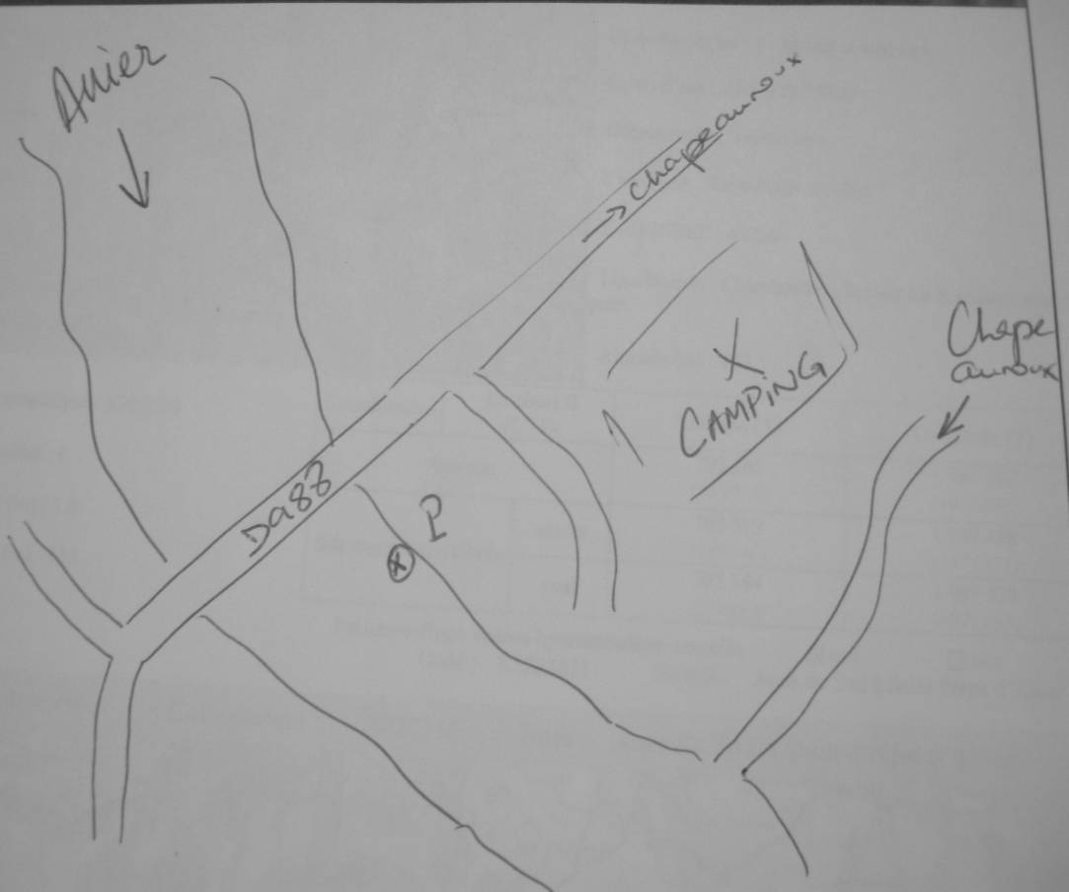
SCHEMA DE LA STATION

PHOTOGRAPHIES

